Sheet1
雇 用 契 約 書

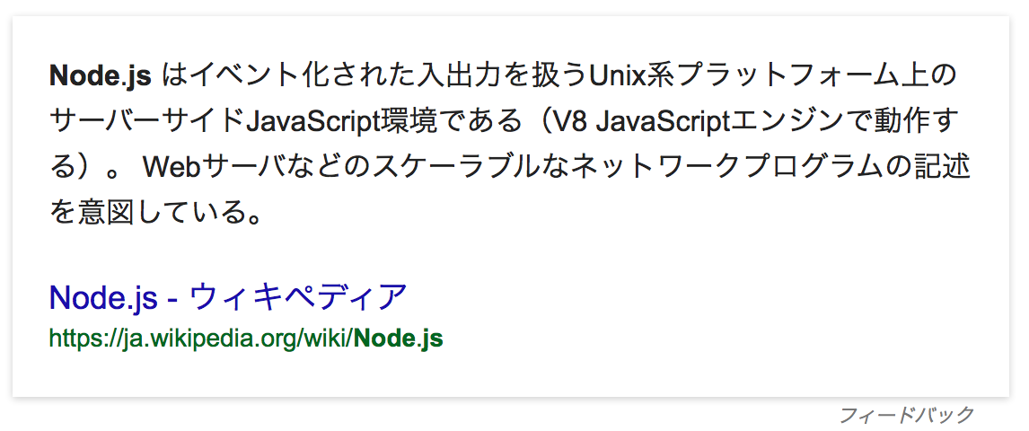
サンプル太郎（以下、甲という。）と 株式会社サンプル（以下、乙という。）は、
下記条件にて雇用契約を締結する。

氏 名 | サンプル太郎
現住所 | 東京都サンプル市サンプル町000-0000

雇用期間 | 2015年10月1日 〜 2016年9月30日
勤務場所 | 東京都ゴージャス区ゴージャス街日本の一等地
仕事内容 | 最高にクールなモバイルアプリケーションの開発

就業時間 | 09:00 〜 1080
所定外労働の有無 | 無し
休暇 | 年間20日の有給
賃金 | 基本給(月) 100万円
賃金締切日 | 毎月月末日
賃金支払日 | 翌月25日

下記に記名押印し、甲乙それぞれ１通づつ保管する。

平成 年 月 日 |  | 使用者（甲） | 印

 |  | 労働者（乙） | 印

